Sheet1
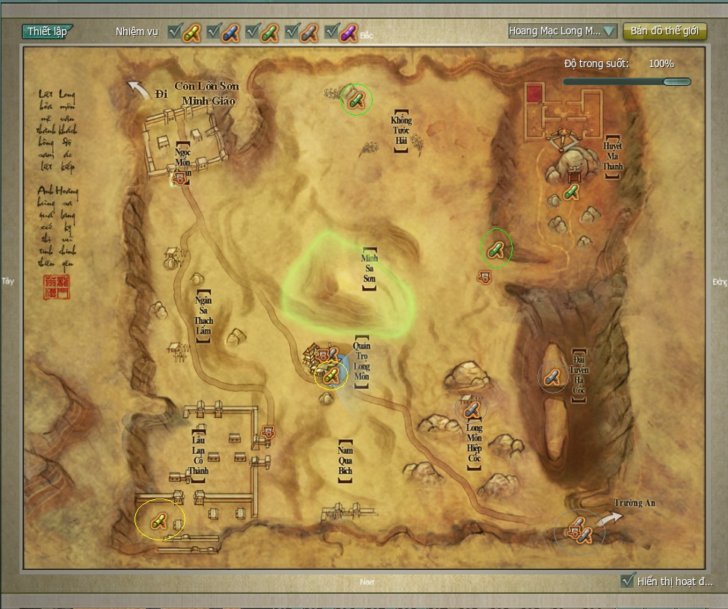
JX3 PLUGIN

*Request: Tính năng đặc biệt"HỖ TRỢ TÂN THỦ"
Mục đích | Tân thủ tham gia sẽ được hướng dẫn chi tiết đến khi gia nhập môn phái môn phái. (giống với hướng dẫn tân thủ của wow)
Chi tiết | Product cung cấp dữ liệu về chuỗi nhiệm vụ của các môn phái đến level 18. Plugin sẽ hướng dẫn người chơi đi theo đúng thứ tự chuỗi nhiệm vụ
 | Tên nhiệm vụ
 | Tọa độ NPC nhận
 | Tọa độ làm nhiệm vụ
 | Tọa độ NPC trả nhiệm vụ
 | Text hướng dẫn nhiệm vụ

STT | Chức năng | Ưu tiên (1 cao nhất) | Trạng thái | Tham khảo | Own | Mô tả chi tiết |  | Hình ảnh minh họa
1 | Tự nhặt/tự động |  | Done
2 | Bán đồ/sửa trang bị |  | Done
3 | Lưu target |  | done |  | Tinh/Vi | Khi click xuống đất hoặc ra khỏi vùng chiến đấu sẽ khi quay lại sẽ có lại mục tiêu
4 | Cho phép Tab chỉ lựa chọn người chơi |  | done | HM Plugin | Tinh/Vi | Không lựa chọn quái khi PK
5 | Mũi tên lớn chỉ hướng target hoặc nhiệm vụ |  | done | HM Plugin | Vi
6 | Xác định số bước chân đến mục tiêu (bước) |  | done | HM Plugin | Vi |  |  | 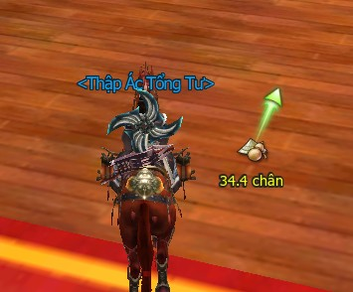
7 | Hiển thị danh sách NPC và người chơi |  | 30% | HM Plugin | Vi |  | Có thể tách thành các nhóm - All NPC - NPC địch (có thể tấn công - chữ đỏ/vàng) - NPC đồng minh (chữ xanh)/trung lập - Tất cả người chơi - Người chơi đối địch - Người chơi cùng phe/trung lập Thống kê số lươgnj | 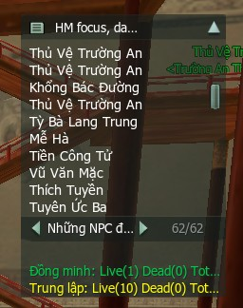
8 | Hiển thị CD vào giao diện các skill |  |  | BigFoot
9 | Kiểm tra nhiệm vụ (có rồi) |  |  | BigFoot |  | Hiển thị nhiệm vụ gamer có thể tiếp nhận trên map, như thế có thể tránh tình trạng gamer gặp khó khăn do không thể tìm được nhiệm vụ tiếp nhận trên map. | A.Hiển thị nhiệm vụ có thể tiếp nhận trên map——sau khi chọn xong, khi đó sẽ căn cứ level của mình hiển thị icon nhiệm vụ có thể tiếp nhận, tiết kiệm thời gian khắp nơi tìm kiếm, rất phiền phức B.Hiển thị nhiệm vụ cấp thấp—sau khi chọn xong, trên map hiển thị nhiệm vụ có level thấp hơn level role. | 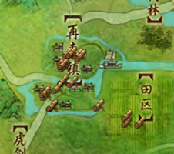
10 | Hỗ trợ nhiệm vụ |  |  | BigFoot | Vi | Hiển thị level mà bạn đã tiếp nhận |  | 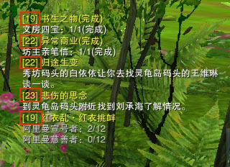
11 | Đánh dấu thành viên trong nhóm |  |  | BigFoot | Vi |  |  | 